상품제안서
이씀 파워 쿨링 에어로 포켓 휴대용 미니 선풍기 | 상품코드: S47279

 |  |  |  |  |  |  | 02-713-8555 | www.synergygift.co.kr
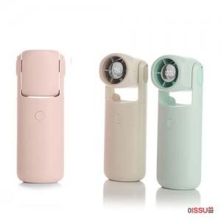

【상세/제작정보】

【인쇄/포장옵션】 | 레이저, DTF필름전사 / 포장지포장

【공급단가】 | 수량 | 50~ | 100~ | 300~ | 1,000~ | 3,000~
*VAT별도 | 단가 | 16,250원 | 15,740원 | 14,970원 | 14,590원 | 14,330원

【상품 URL】 | https://www.synergygift.co.kr:443/src/goods_detail.php?gdno=47279

